Proceso
Proceso

Identificador | Proceso de vincular email
Breve descripción | Se trata del proceso en el que el usuario asocia su correo electrónico a su cuenta en la plataforma.
Objetivo que se logra con la ejecución del proceso | El usuario asocia correctamente su correo electrónico a la cuenta para su uso en futuras notificaciones y recuperación de contraseña.
Ejecutores del proceso | usuario o empresa
Disparador para el proceso (describe que evento o momento inicia el proceso) | el proceso inicia cuando el usuario entra en la aplicación y se registra
Pasos del proceso (se puede agregar un diagrama de flujo) | 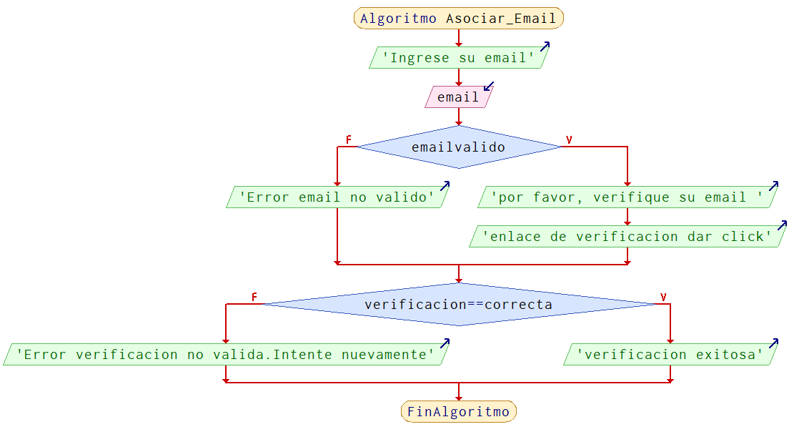

Punto de salida (describe como el proceso puede ser terminado después de ser completado con éxito) | mensaje "autenticacion exitosa" y se procede con el registro de los demas campos
Puntos de interrupción (describe los eventos cuando el proceso puede ser terminado en el transcurso de su ejecución) | - el usuario cierra la plataforma - El email no cumple con la verificacion

